CollectiveAccess
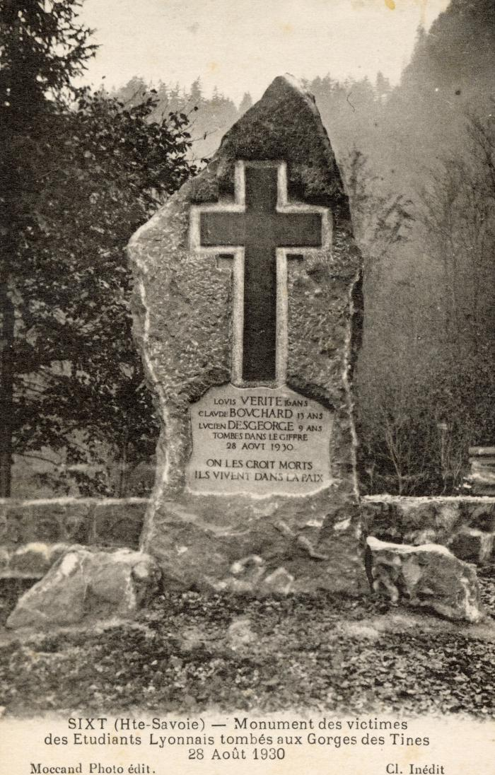
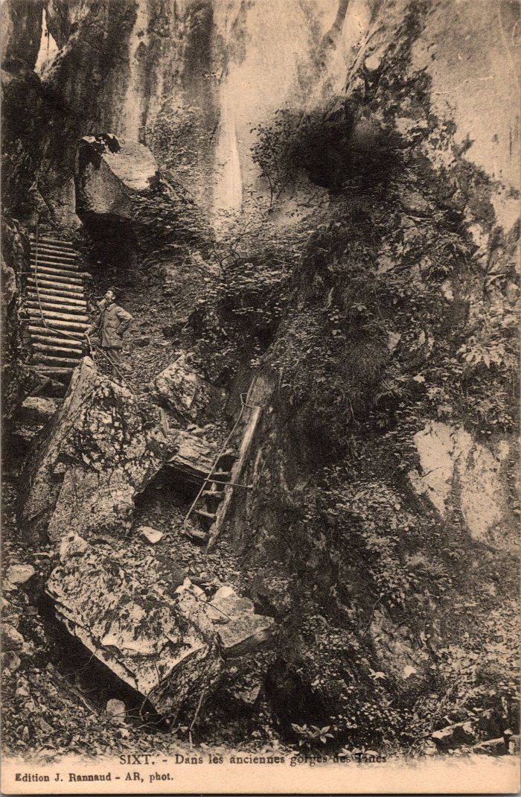
Image | Object | Description | Date
 | Monument des victimes des Etudiants Lyonnais tombés aux Gorges des Tines le 28 août 1930 (56-074) | Monument des victimes des Etudiants Lyonnais tombés aux Gorges des Tines le 28 août 1930
 | Photos des anciennes Gorges des Tines (2-345) | Photos des anciennes Gorges des Tines
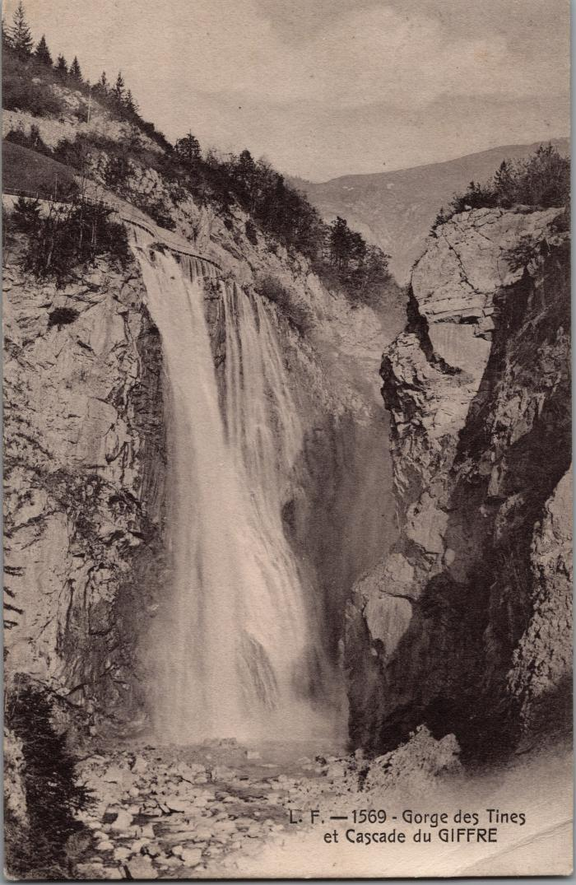
 | Les Gorges des Tines et la cascade du Giffre (2-2977) | Les Gorges des Tines et la cascade du Giffre
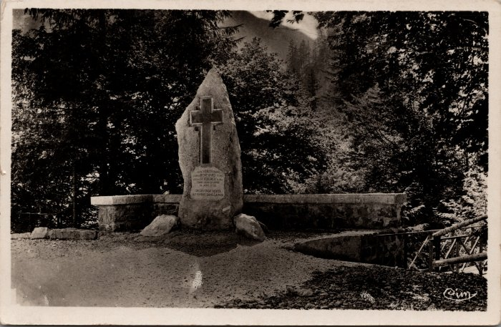 | Photo de la stèle érigée en 1930 aux Tines (2-2409) | Photo de la stèle érigée pour les 3 enfants tombés dans le Giffre le 28 aout 1930 aux Tines
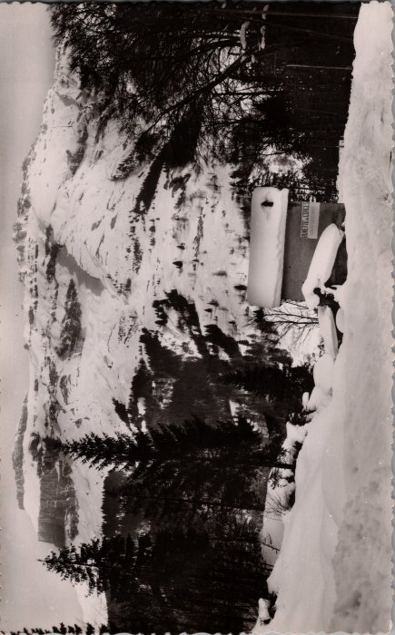 | Photo de la buvette des Gorges (2-1764) | Photo de la buvette des Gorges

